DXC_職位
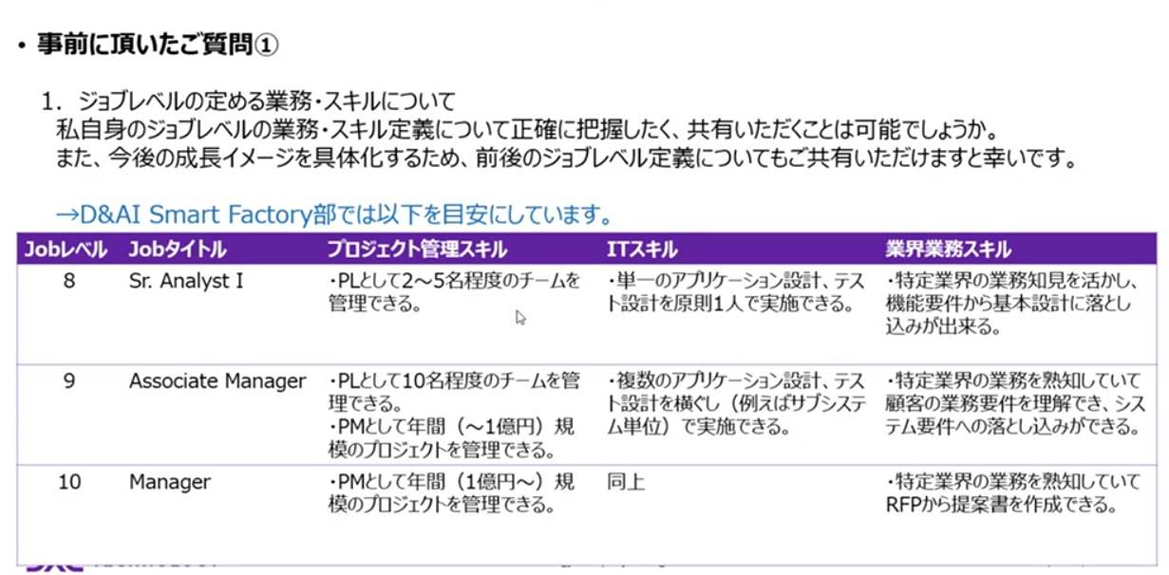
職位 | 主な役割・スキル要件
Associate | 指示に基づいた業務遂行<br>- 基本的な技術スキルの習得<br>- チーム内での協力とコミュニケーション

Senior Associate | 小規模なタスクの主導<br>- 業務プロセスの理解と改善提案<br>- 顧客対応の補助

Consultant | 顧客要件の分析と提案<br>- プロジェクトの一部領域のリード<br>- 他部門との連携

Senior Consultant | 複雑な課題の解決<br>- チームの技術的リーダーシップ<br>- 顧客との折衝と関係構築

Associate Manager | 小規模チームのマネジメント<br>- プロジェクトの進捗管理とリスク対応<br>- 部下の育成と評価

Manager | 複数プロジェクトの統括<br>- 部門の戦略立案と実行<br>- 組織全体のパフォーマンス向上

Senior Manager | 事業部レベルの運営<br>- 長期的なビジネス戦略の策定<br>- 組織変革の推進

Director | 全社的な戦略の策定と実行<br>- 主要顧客との関係管理<br>- 新規事業の開発と推進

